场景法
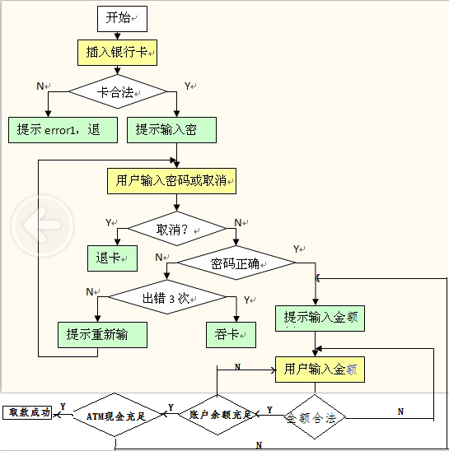
标题 | 测试输入 | 路径
正确取款 |  | YNYYYY
卡不合法 | 银行卡 | N
用户按下取消按钮 | 按钮 | YY
密码输入错误（没有超过3次） |  | YNNN
密码输入错误（超过3次） |  | YNNY
金额不合法 | 99 | YNYN
账户余额不够 | 10000 | YNYYN
ATM现金不充足 | 10000 | YNYYYN

